Thông tin sản phẩm
STT | Tên | Mô tả sản phẩm | Giá niêm yết | Đơn vị | Danh mục phụ | Siêu thị | HSD | Giá bán | Giá gốc | Địa chỉ kho lưu giữ + số lượng | Hình ảnh
1 | Dưa hấu đỏ 1kg | Dưa hấu đỏ là trái cây rất phổ biến tại Việt Nam và có quanh năm. Đặc điểm trái nhiều nước và vitamin, khoáng chất tốt cho sức khỏe, đặc biệt là ít calo và chất béo. Nước ép Dưa hấu có thể giải khát rất tốt trong mùa nóng nắng. Dưa hấu ngọt khi trái đủ độ chín, có vỏ xanh đậm, cuống héo nhẹ. | 50000 | kg | Trái cây | Vinmart+ | 2024-01-20 | 30000 | 21000 | 34 Đ. Nam Cao, Phường Tân Phú, Quận 9, Hồ Chí Minh;30 48 Cầu Xây,Tân Phú,Thủ Đức,Hồ Chí Minh;31 | 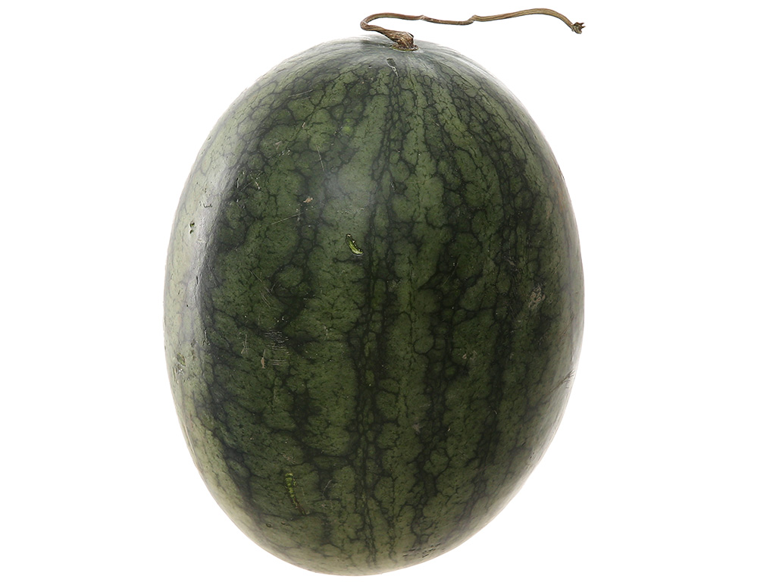 | 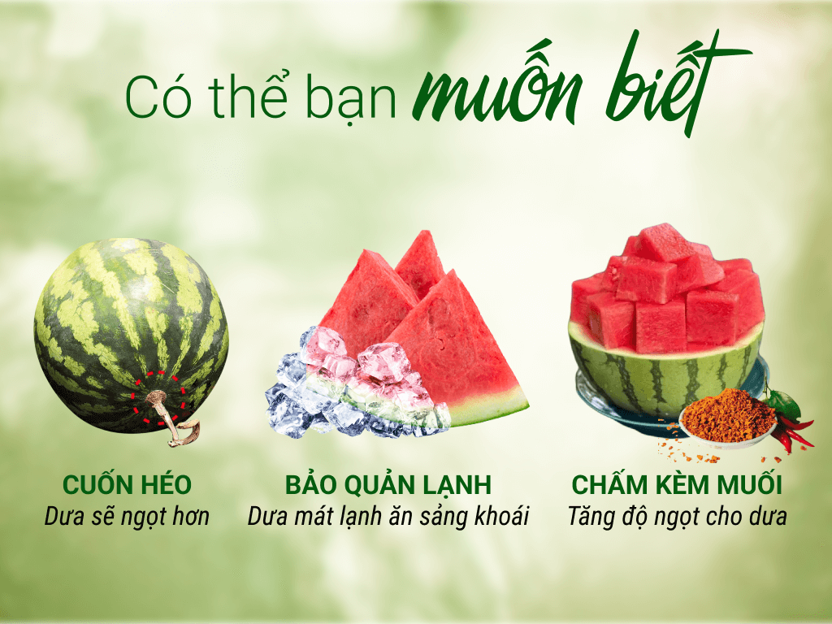 |  | 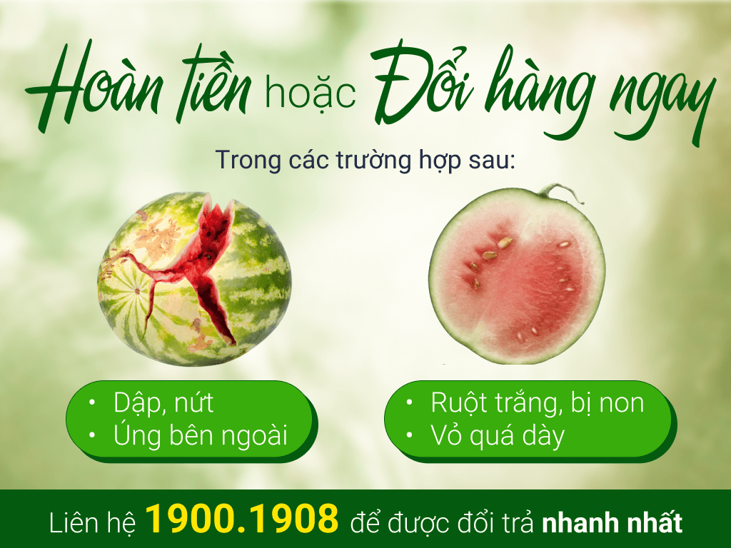
2 | Dưa hấu đỏ 1kg | Dưa hấu đỏ là trái cây rất phổ biến tại Việt Nam và có quanh năm. Đặc điểm trái nhiều nước và vitamin, khoáng chất tốt cho sức khỏe, đặc biệt là ít calo và chất béo. Nước ép Dưa hấu có thể giải khát rất tốt trong mùa nóng nắng. Dưa hấu ngọt khi trái đủ độ chín, có vỏ xanh đậm, cuống héo nhẹ. | 50000 | kg | Trái cây | Vinmart+ | 2024-01-10 | 25000 | 20000 | 34 Đ. Nam Cao, Phường Tân Phú, Quận 9, Hồ Chí Minh;30 48 Cầu Xây,Tân Phú,Thủ Đức,Hồ Chí Minh;31 | 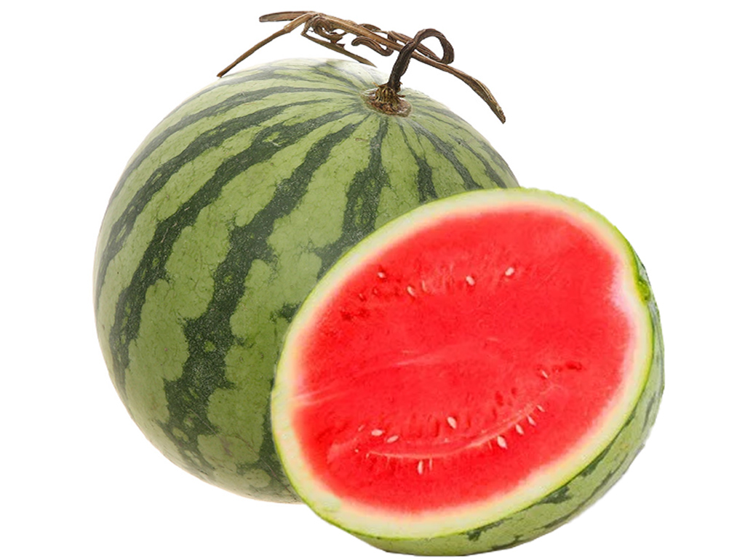
3 | Kem socola Wall's hộp 390g | Vị kem Wall's mát lạnh, xua tan cơn nóng bức và mang đến cảm giác sảng khoái cho người dùng. Kem chocolate chip & chocolate Wall's Tub 2in1 hộp 390g với vị kem socola đậm đà mềm mịn, kết hợp đặc sắc cùng lớp vani thơm béo xen lẫn vụn socola giòn rụm. | 30000 | Hộp | Đồ tráng miệng lạnh | Vinmart+ | 2024-01-20 | 20000 | 10000 | 34 Đ. Nam Cao, Phường Tân Phú, Quận 9, Hồ Chí Minh;31 | 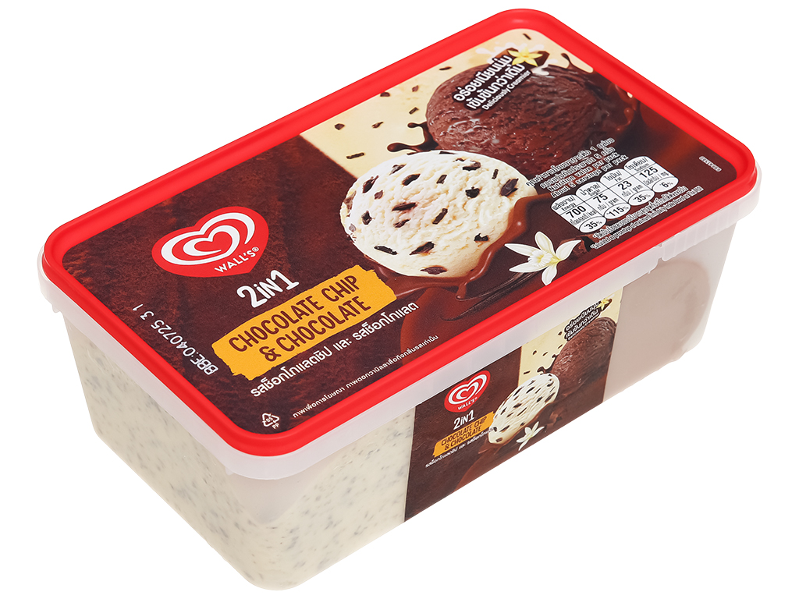 | 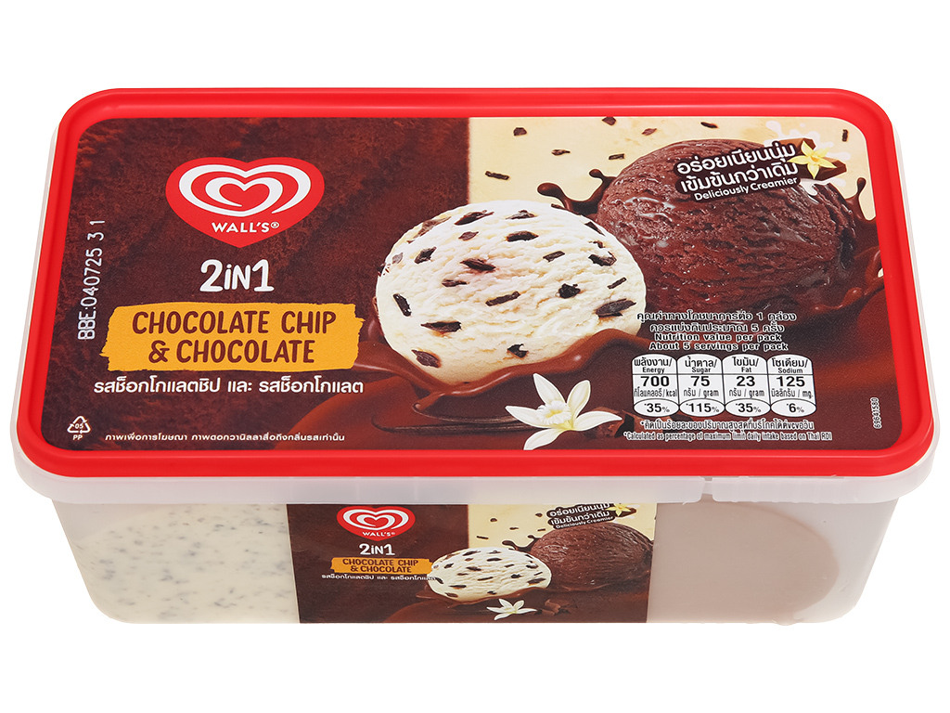 | 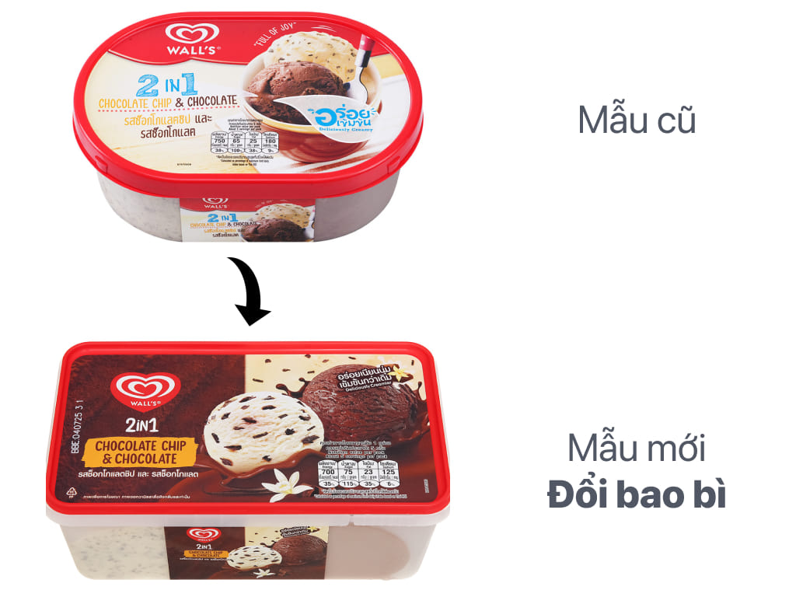
4 | Cam sành 1kg | Cam sành là trái cây rất thông dụng trong đời sống, được ưu tiên chọn mua bởi tác dụng thần kỳ của nó mang lại cho sức khỏe chúng ta. Đặc điểm vỏ cam sành màu xanh đến xanh vàng khi chín, sần và dày, tép màu vàng cam đậm, nhiều nước, vị ngọt chua mùi rất thơm và khá nhiều hạt. Phù hợp để vắt nước. | 40000 | kg | Trái cây | Vinmart+ | 2024-01-15 | 30000 | 20000 | 34 Đ. Nam Cao, Phường Tân Phú, Quận 9, Hồ Chí Minh;31 | 